Invoice
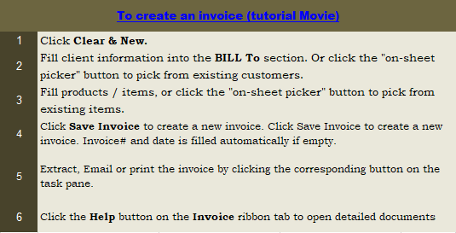
This template is the lite version of c4111. It might contains elements that are suitable for Invoice Manager only. The template integrates Invoice Manager (Lite) , so the "Auto open" option on the Invoice Manager (Lite) taskpane will not work -- i.e. the template always opens Invoice Manager (Lite).
Current Database | Greece Business Name |  |  |  |  |  | τιμολόγιο
c4111 | Address
Invoice Status | City State ZIP |  |  |  | ημερομηνία:
Pending | Phone, Fax, Website |  |  |  | τιμολόγιο:
 | VAT# |  |  |  | όρος πληρωμής:

Customer #
 | πελατών |  |  | Διεύθυνση πλοίου
Name
Adresse


City, State ZIP
Country
Phone
VAT#
 | παραγγελίας # | όνομα πωλήσεων ΔΗΜ. | ημερομηνία αποστολής | πλοίο μέθοδος |  | Ημ/νία
 |  |  | 0:00:00

Product ID | Περιγραφή |  |  | Μεταδόσεις |  | Τιμή Μονάδας | Αξία
P1002 | This sample invoice template has all major labels in Greek |  |  | 1.11 |  | 3.33 | 3.70
P1001 | It is a translated version c4100 |  |  | 2.22 |  | 4.44 | 9.86
 |  |  |  |  |  |  | -
 |  |  |  |  |  |  | -
 |  |  |  |  |  |  | -
 |  |  |  |  |  |  | -
 |  |  |  | 0.00 |  |  | -
 |  |  |  | 0.00 |  |  | -
 |  |  |  | 0.00 |  |  | -
 |  |  |  | 0.00 |  |  | -
 |  |  |  | 0.00 |  |  | -
 |  |  |  | 0.00 |  |  | -
 |  |  |  |  |  | υπο σύνολο | 13.56
 |  |  |  |  | ΦΠΑ | 24.00% | 3.25
 |  |  |  |  |  | κόστος αποστολής | -
 |  |  |  |  |  | συνολική αξία | 16.81
 |  |  |  |  |  | πληρωμή | -
 |  |  |  |  |  | Υπόλοιπο | 16.81

 | σας ευχαριστούμε για την επιχείρησή σας

